Лист1
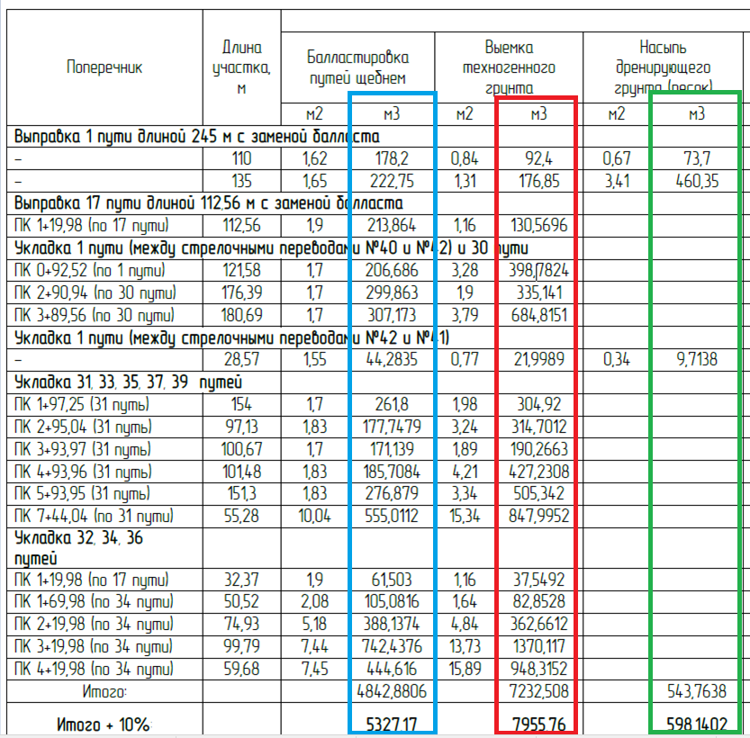

1 | 400.95
30 | 607.036
31 | 1628.2855
17 | 213.864
32,34,36 | 1741.7756

